Arkusz1
Wykonawca wypełnia pola zielone |  |  |  |  |  |  |  | załącznik nr 2

KOSZTORYS- – zakup tapczanów do pokoi noclegowych
L.P. | Wykaz produktów | opis | Jednostka miary | Ilość | Cena jednostkowa netto | Wartość netto | VAT (%) | wartość VAT | wartość brutto
1 | tapczanik 1 osobowy 80x200 | 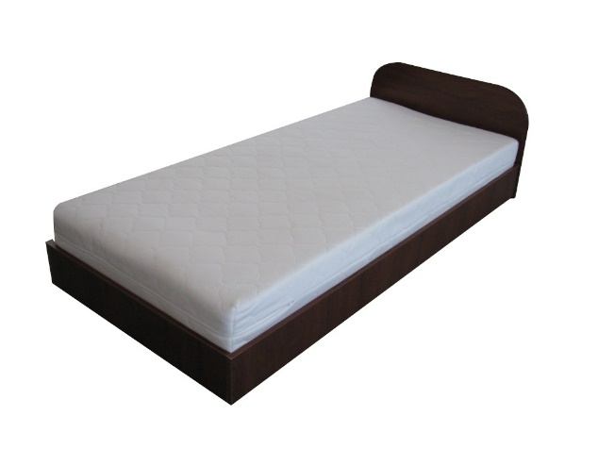 skrzynia z płyty laminowanej 18 mm ruszt listwy sklejka 15mm materac dwustronny ,wypełnienie sprężyny typu bonel obłożone pianką poliuretanową w pokrowcu z tkaniny materacowej białej , pikowanej ociepliną lub w taninie suedine różne kolory wysokość leżyska 40 cm , zagłówka 58 cm | sztuk | 2 |  | 0.00 zł |  | 0.00 zł | 0.00 zł
2 | tapczanik 1 osobowy 80x200 | skrzynia z płyty laminowanej 18 mm ruszt listwy sklejka 15mm materac dwustronny ,wypełnienie sprężyny typu bonel obłożone pianką poliuretanową w pokrowcu z tkaniny materacowej białej , pikowanej ociepliną lub w taninie suedine różne kolory wysokość leżyska 40 cm , zagłówka 58 cm | sztuk | 6 |  | 0.00 zł |  | 0.00 zł | 0.00 zł
 |  |  |  |  | Razem | 0.00 zł |  | 0.00 zł | 0.00 zł

postępowanie nr 03/12/2023
 |  |  |  |  |  | ____________________________ (pieczątka i podpis upoważnionego przedstawiciela Wykonawcy)

 |  |  |  |  |  |  |  |  |  | …………………………

